2022
 |  | 
Canals d'atenció a la ciutadania 012 (no presencials) 2022 Canales de atención a la ciudadanía 012 (no presenciales) 2022
 | Gener Enero | Febrer Febrero | Març Marzo | Abril Abril | Maig Mayo | Juny Junio | Juliol Julio | Agost Agosto | Setembre Septiembre | Octubre Octubre | Novembre Noviembre | Desembre Diciembre | Total Total
VEU / VOZ
Telefonades ateses per agents Llamadas atendidas por agentes | 112,171 | 129,779 | 126,972 | 96,408 | 121,846 |  |  |  |  |  |  |  | 587,176
Telefonades ateses per IVR (1) Llamadas atendidas por IVR | 35,375 | 42,152 | 25,146 | 25,808 | 25,251 |  |  |  |  |  |  |  | 153,732 | 121,132 | 122,580
% atenció de telefonades rebudes i ateses % atención de llamadas recibidas y atendidas | 94.27% | 92.88% | 96.81% | 94.99% | 95.24% |  |  |  |  |  |  |  | 94.83%
TME: Temps mitjà d'espera (mensual) TME: Tiempo medio de espera (mensual) | 0:01:41 | 0:01:14 | 0:00:55 | 0:01:26 | 0:01:26 |  |  |  |  |  |  |  | 0:01:19
TMO: Temps mitjà d'operació (mensual) (2) TMO: Tiempo medio de operación (mensual) | 0:03:06 | 0:02:47 | 0:03:08 | 0:03:06 | 0:03:10 |  |  |  |  |  |  |  | 0:03:03
XAT de TEXT CHAT de TEXTO
Converses ateses per agents Conversaciones atendidas por agentes | 3,198 | 4,099 | 4,445 | 4,377 | 4,776 |  |  |  |  |  |  |  | 20,895
% atenció de converses rebudes i ateses % atención de conversaciones recibidas y atendidas | 100.00% | 100.00% | 100.00% | 100.00% | 100.00% |  |  |  |  |  |  |  | 100.00%
TMO: Temps mitjà d'operació (mensual) (2) TMO: Tiempo medio de operación (mensual) | 0:10:36 | 0:09:56 | 0:09:11 | 0:08:51 | 0:09:29 |  |  |  |  |  |  |  | 0:09:33
XAT de VÍDEO EN LLENGUA DE SIGNES(3) CHAT de VÍDEO EN LENGUA DE SIGNOS (3)
Converses ateses per agents Conversaciones atendidas por agentes | 22 | 18 | 14 | 25 | 51 |  |  |  |  |  |  |  | 130
% atenció de cridades rebudes i ateses % atención de llamadas recibidas y atendidas | 100.00% | 100.00% | 100.00% | 92.59% | 100.00% |  |  |  |  |  |  |  | 98.58%
TMO: Temps mitjà d'operació (mensual) (2) TMO: Tiempo medio de operación (mensual) | 0:04:03 | 0:03:13 | 0:06:38 | 0:02:28 | 0:03:21 |  |  |  |  |  |  |  | 0:03:38
CORREU ELECTRÒNIC CORREO ELECTRÓNICO
Correus atesos per agents Correos atendidos por agentes | 1,673 | 1,727 | 1,828 | 1,379 | 1,564 |  |  |  |  |  |  |  | 8,171
% atenció de correus rebuts i atesos % atención de correos recibidos y atendidos | 100.00% | 100.00% | 100.00% | 100.00% | 100.00% |  |  |  |  |  |  |  | 100.00%

(1) IVR: Nº de consultes ateses de forma automatitzada (IVR - Resposta Vocal Interactiva) / IVR: Nº de consultas atendidas de forma automatizada (IVR Respuesta vocal interactiva)
(2) TMO: Temps mitjà dedicat a l'atenció d'una consulta, al llarg del període anallitzat / TMO: Tiempo medio dedicado a la atención de una consulta, a lo largo del periodo analizado
(3) Xat de Vídeo: Atés en llengua de signes / Atendido en lengua de signos

Gràfics 2021
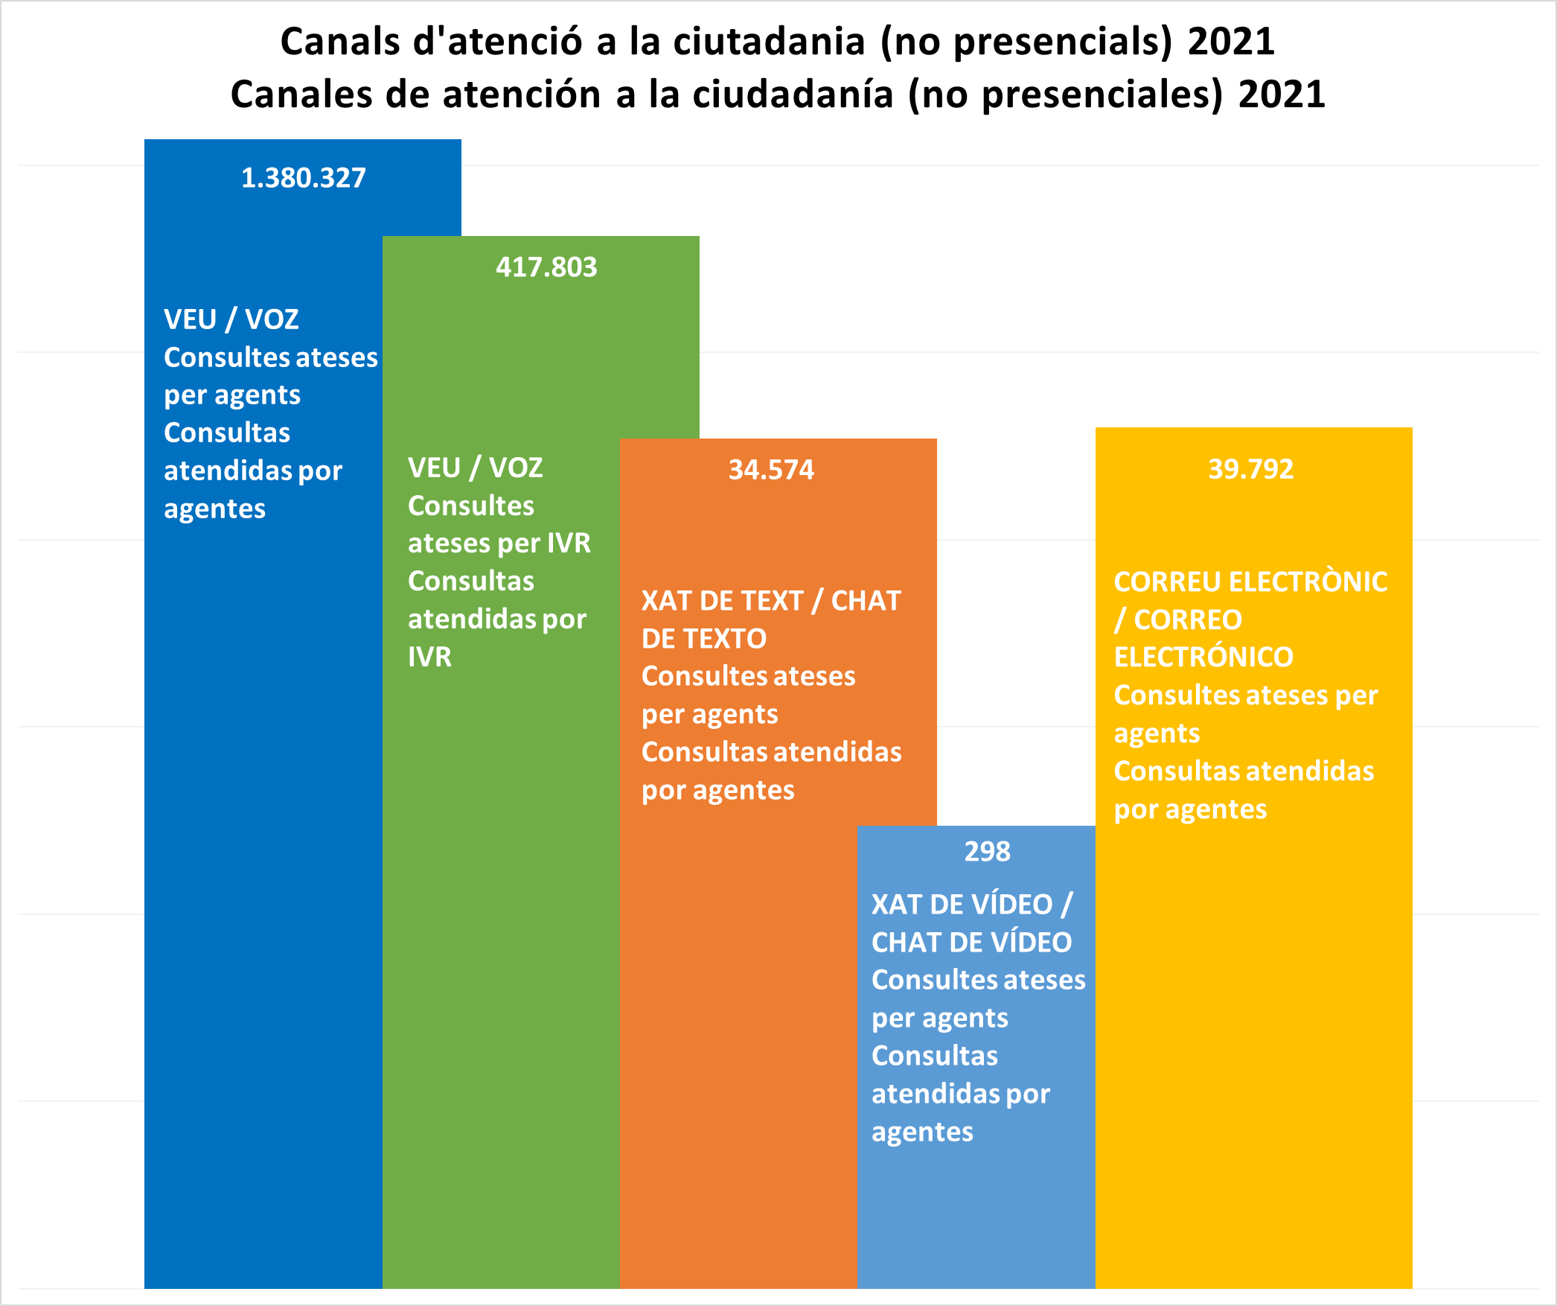
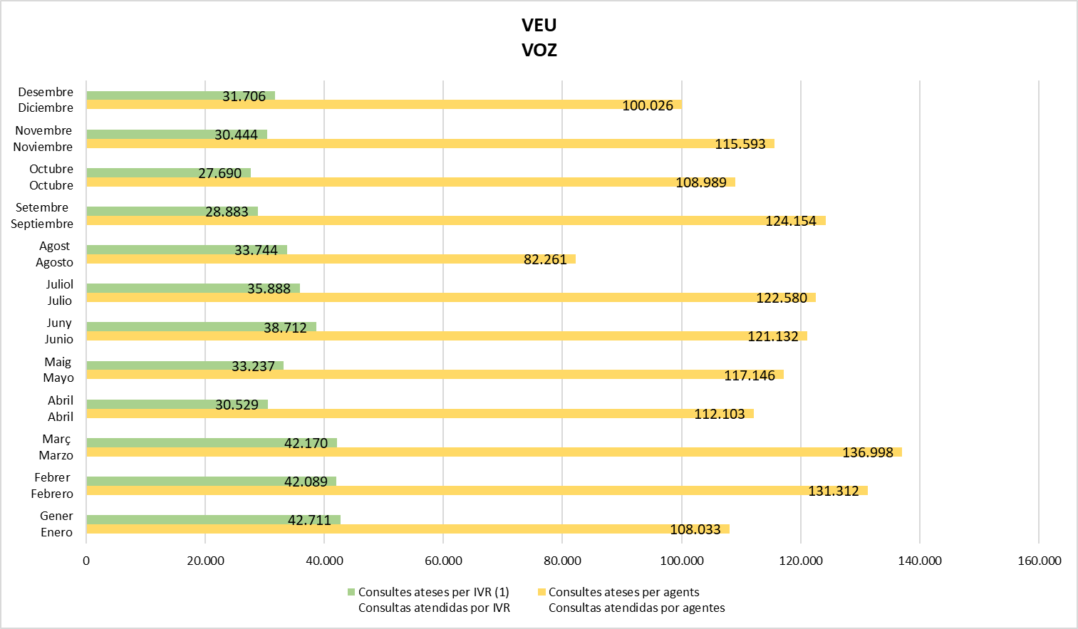

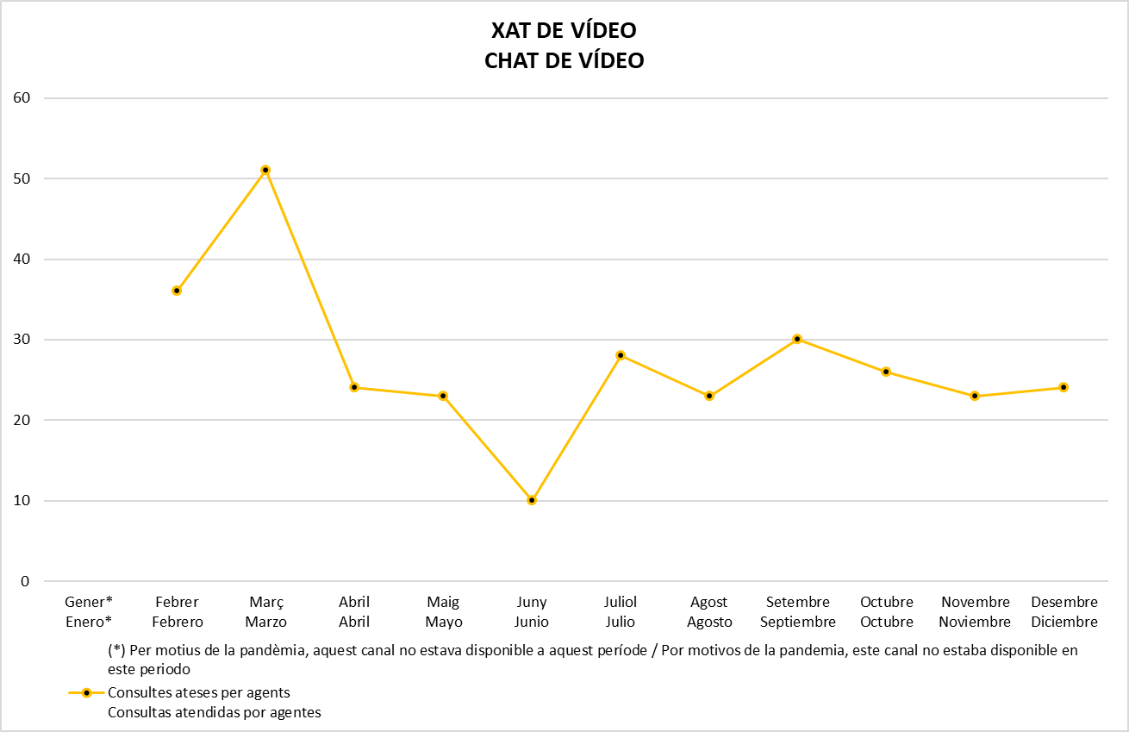
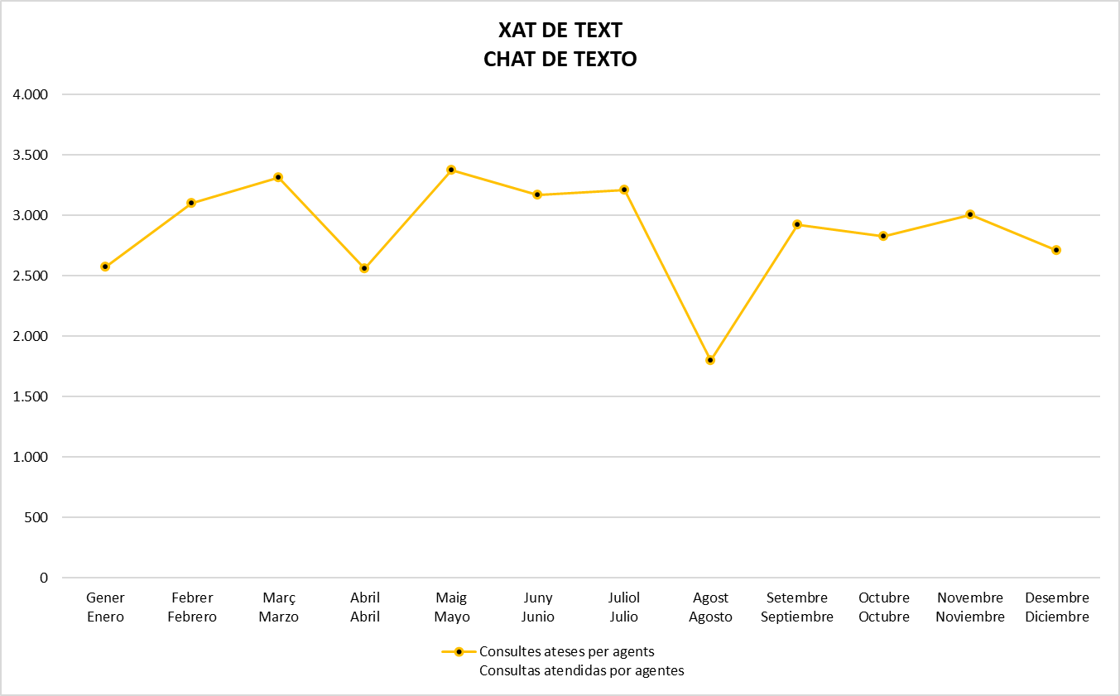

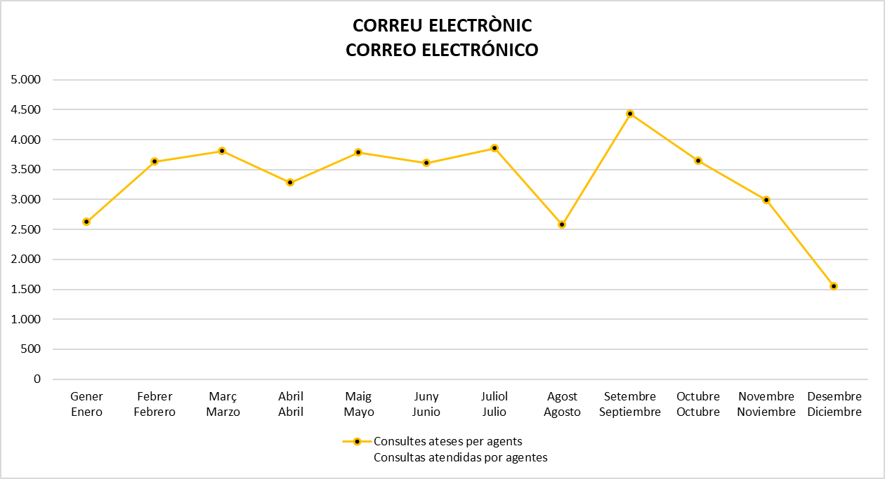

Gràfics 2022
VEU VOZ
 | VEU / VOZ | Telefonades ateses per agents Llamadas atendidas por agentes | Telefonades ateses per IVR (1) Llamadas atendidas por IVR
Gener Enero |  | 112,171 | 35,375
Febrer Febrero |  | 129,779 | 42,152
Març Marzo |  | 126,972 | 25,146
Abril Abril |  | 96,408 | 25,808
Maig Mayo |  | 121,846 | 25,251
Juny Junio
Juliol Julio
Agost Agosto
Setembre Septiembre
Octubre Octubre
Novembre Noviembre
Desembre Diciembre
XAT DE TEXT CHAT DE TEXTO
 | XAT de TEXT CHAT de TEXTO | Converses ateses per agents Conversaciones atendidas por agentes
Gener Enero |  | 3,198
Febrer Febrero |  | 4,099
Març Marzo |  | 4,445
Abril Abril |  | 4,377
Maig Mayo |  | 4,776
Juny Junio
Juliol Julio
Agost Agosto
Setembre Septiembre
Octubre Octubre
Novembre Noviembre
Desembre Diciembre

XAT DE VÍDEO CHAT DE VÍDEO
 | XAT de VÍDEO EN LLENGUA DE SIGNES(3) CHAT de VÍDEO EN LENGUA DE SIGNOS (3) | Converses ateses per agents Conversaciones atendidas por agentes
Gener Enero |  | 22
Febrer Febrero |  | 18
Març Marzo |  | 14
Abril Abril |  | 25
Maig Mayo |  | 51
Juny Junio
Juliol Julio
Agost Agosto
Setembre Septiembre
Octubre Octubre
Novembre Noviembre
Desembre Diciembre
CORREU ELECTRÒNIC CORREO ELECTRÓNICO
 | CORREU ELECTRÒNIC CORREO ELECTRÓNICO | Correus atesos per agents Correos atendidos por agentes
Gener Enero |  | 1,673
Febrer Febrero |  | 1,727
Març Marzo |  | 1,828
Abril Abril |  | 1,379
Maig Mayo |  | 1,564
Juny Junio
Juliol Julio
Agost Agosto
Setembre Septiembre
Octubre Octubre
Novembre Noviembre
Desembre Diciembre

